2.审批表单
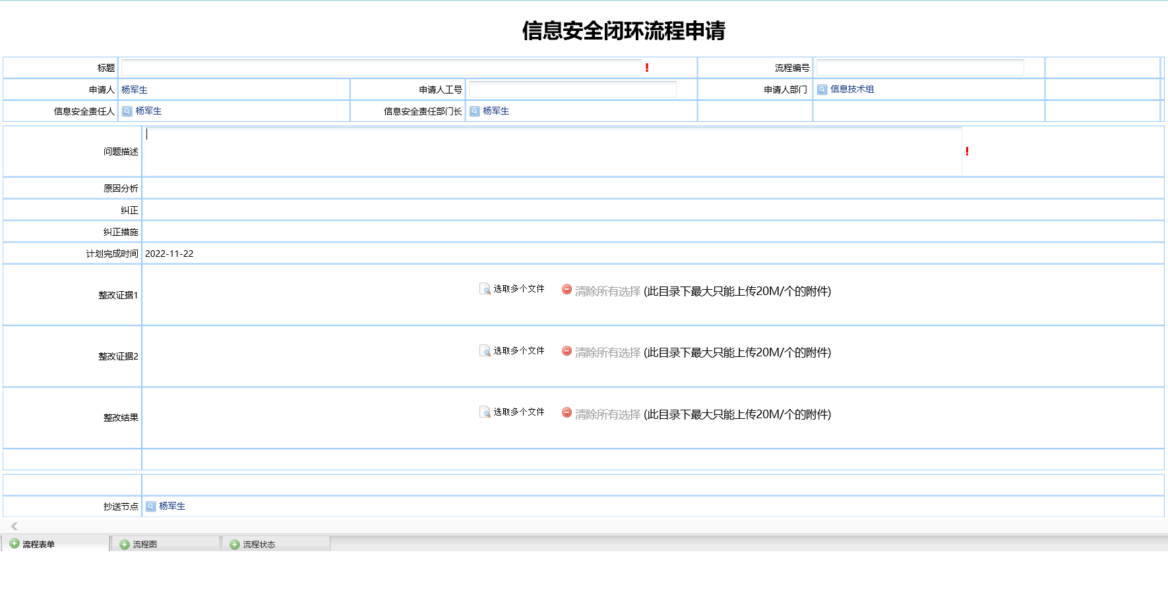
原有流程页面复制（示例）

